Лист1
 |  |  | Сайт - https://apple-china.net Телефон - +7 (917) 468-08-26 WhatsApp - +7 (999) 555-33-01 WeChat - haibulin
N | Артикул | Наименование | Фото | Цена
1 | B02-R5k-white | Внешний аккумулятор REMAX FLINC (5 000 mah) белый | 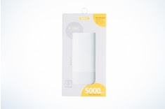 | 585
2 | Z02-Y10gold | Кабель Lightning Yoobao Stripe/Ribbon - 422 100 см золотой |  | 117
3 | Z02-Y10pink | Кабель Lightning Yoobao Stripe/Ribbon - 422 100 см (розовый-черный) |  | 78
4 | Z02-YB425Black | Кабель Lightning Yoobao Elbow YB-425 100 см (черный) |  | 84.5
5 | Z02-YDblack | Кабель Lightning Yoobao Durable YB-428 100 см (черный) |  | 234
6 | Z02-YPjeansBlack | Кабель Lightning Yoobao Jeans YB-427 100 см (черный,синий) |  | 234
7 | Z02-YS10grey | Кабель Lightning Yoobao Stripe/Ribbon-422 100 см (серый) |  | 130
8 | Z02-Y423gr | Кабель Yoobao YB-423 micro-USB Ribbon 100 см Серый |  | 117
9 | Z01-R44sb | iPhone 4/4s - Кабель 30-pin REMAX (черный,белый) |  | 97.5
10 | Z04-Rwhite | iPhone 5/5s/6 - Кабель зарядки REMAX (белый,белый) |  | 104
11 | Z04-LDNIO2m | Кабель зарядки для iPhone LDNIO 2m |  | 106.6
12 | Z01-5 | iPhone 5/5s - Кабель Lightning |  | 273
13 | Z02-HU9-slv | Кабель Lightning HOCO Original U9 Zinc Alloy 120 см (серебристый) |  | 188.5
14 | Z02-X2-gld | Кабель Lightning HOCO Original X2 100 см (золотой,розовый,черный) | 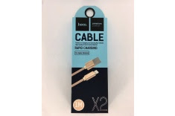 | 71.5
15 | Z01-RC035w | iPhone 5/5s/6 - Кабель зарядки REMAX RC-035 (белый,золотой) |  | 132.6
16 | Z01-RC035gry | iPhone 5/5s/6 - Кабель зарядки REMAX RC-035 (серый) |  | 117
17 | Z04-Rb-usb | Кабель зарядки REMAX (черный) Micro-USB |  | 117
18 | Z04-Rb-C | Кабель зарядки REMAX (черный,белый) USB-С |  | 117
19 | A01-Ph | Сетевой адаптер iPhone |  | 286
20 | A02-RPm2 | Автомобильный USB адаптер REMAX - 2 выхода |  | 247
21 | A02-RPm3 | Автомобильный USB адаптер REMAX - 3 выхода |  | 195
22 | N01-P | Наушники EarPods(Orig) |  | 494
23 | N01-R610Dw | Наушники REMAX 610D (белый,черные) |  | 377
24 | H15-MDb | Автомобильный держатель магнитный (прищепка с шарниром на дефлектор) черный | 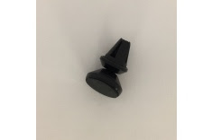 | 91
25 | H15-MSb | Автомобильный держатель магнитный (зажим на дефлектор) черный |  | 78
26 | H15-MDw1 | Автомобильный держатель магнитный (прищепка без шарнира на дефлектор) серебро |  | 91
27 | RB-M21Blu | Колонка bluetooth - Remax RB-M21 (черная) |  | 1664
28 | N02-XMS-slv | Xiaomi - Колонка Mini Speaker Silver |  | 715
29 | H02-6PC-b | iPhone 6P/6S Plus - Чехол SC (черный №4) | 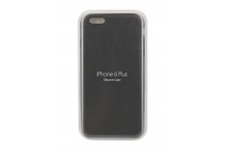 | 221
30 | H02-6PC-beige | iPhone 6P/6S Plus, 7/8 Plus - Чехол SC (бежевый №15,васильковый, розовый № 3, голубой № 3, темно синий № 7, красный № 9) | 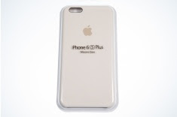 | 221
31 | H03-44Sp | iPhone 4/4S, 5/5S,6 - Силиконовый чехол (прозрачный) |  | 26
32 | H13-44s-black | iPhone 4/4s -Плотный силикон (черный) | 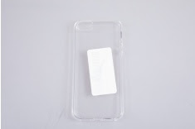 | 26
33 | H13-55s-blue | iPhone 5/5s -Плотный силикон (голубой,темно синий № 8) |  | 39
34 | H13-66s-black | iPhone 6/6s -Плотный силикон (черный,темно-синий) |  | 39
35 | H13-Xrose | iPhone X - Чехол плотный силикон (розовый) |  | 39
36 | H13-Xmblue | iPhone X - Чехол плотный силикон (темно-синий) |  | 39
37 | H12-55s-black | iPhone 5/5s -Ультратонкий силикон (черный, красный) |  | 26
38 | H12-66s-midnihtblue | iPhone 6/6s -Ультратонкий силикон (темно-синий, черный) |  | 26
39 | H12-7-black | iPhone 7 - Ультратонкий силикон (черный) |  | 26
40 | H12-7P-black | iPhone 7Plus - Ультратонкий силикон (черный) |  | 26
41 | H14-X-lb | iPhone X - Чехол Ультратонкий силикон (бирюзовый,. красный) |  | 26
42 | H08-55Sb | iPhone 5/5S - Чехол плаcтик Soft touch (черный,красный) |  | 26
43 | H08-7b | iPhone 7 - Чехол плаcтик Soft touch (черный) |  | 26
44 | H02-6-mar | iPhone 6/6s - Чехол пластик Soft touch (бордовый) |  | 26
45 | H08-7-dbl | iPhone 7/8 - Чехол плаcтик Soft touch (темно-синий) |  | 26
46 | H08-7pb | iPhone 7 Plus - Чехол плаcтик Soft touch (черный) |  | 26
47 | H11-44s-black | iPhone 4/4s - Пластик «под кожу» (черный) |  | 65
48 | H11-55s-red | iPhone 5/5s - Пластик «под кожу» (красный) |  | 65
49 | H11-66s-black | iPhone 6/6s - Пластик «под кожу» (черный) |  | 65
50 | H11-66s-pink | iPhone 6/6s - Пластик «под кожу» (розовый) |  | 65
51 | H05-X-GS | iPhone X - Чехол под стекло (Green Space, Mountain,Moon Space, Desert Planet, Train Only) |  | 78
52 | H05-7-GxSp | iPhone 7/8 - Чехол под стекло (Galaxy Space) |  | 78
53 | H07-66S-CAmerica | iPhone 6/6S - Фактурный чехол с принтом (Капитан Америка) |  | 65
54 | H07-66S-Cat | iPhone 6/6S - Фактурный чехол с принтом (Кот) |  | 65
55 | H07-66S-CatW | iPhone 6/6S - Фактурный чехол с принтом (Кот/БелыйФон) |  | 65
56 | H07-66S-Chrysanthemum | iPhone 6/6S - Фактурный чехол с принтом цветы (Хризантемы) |  | 65
57 | H07-66S-Fred | iPhone 6/6S - Фактурный чехол с принтом цветы (Красный) |  | 65
58 | H07-66S-Frose | iPhone 6/6S - Фактурный чехол с принтом цветы (Розовый) |  | 65
59 | H07-7-Chrysanthemum | iPhone 7 - Фактурный чехол с принтом цветы (Хризантемы, розовый,супермен, спортсмен) |  | 65
60 | SP-5,6,7,8,Х | 8D стекло для Iphone, все модели | 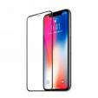 | 55
61 | CH-8, Х | Беспроводная зарядка для Iphone |  | 975

 |  |  |  | 9953.2

